Index
バージョン： | 2022 0520A

作業内容に対応するボタンを押してください

管理者のみ使用可能

メッセージ一覧
台帳更新前に表示される

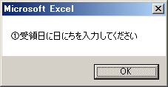
 | 入力していないと左記のようなメッセージが出ます

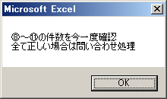

 | ⑧⑨⑩⑪の件数に間違いがある可能性が高いです
 | 間違いない場合は問い合わせ対象になります
 | 問い合わせにチェックを入れ、問い合わせBOXへ入れてください

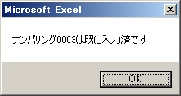

 | 指定のナンバリングは既に入力済のため間違って入力した可能性があります
 | ナンバリングが間違っていないか今一度確認してください
 | 間違いない場合はチームリーダに報告してください

台帳更新後に表示される

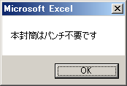
 | パンチ不要市区町村ボックスへ入れてください

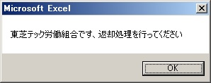
 | 返却処理を行ってください

変更を処理した場合に表示される

